상품제안서
다즐 이지트립 여행용멀티 파우치 9종 고급선물케이스 제공 // 풀컬러 인쇄 | 상품코드: F31992

 |  |  |  |  |  |  | 02-412-0044 | www.easy1.co.kr
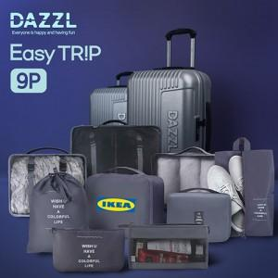

【상세/제작정보】 | <p><b><span style="font-size: 12pt;">* 배송비- 한박스 20개 / 6000원별도</span></b></p>

【인쇄/포장옵션】 | 풀칼라 / 포장지포장

【공급단가】 | 수량 | 50~ | 100~ | 500~ | 1,000~ | 2,000~
*VAT별도 | 단가 | 12,800원 | 12,300원 | 11,600원 | 11,400원 | 11,200원

【상품 URL】 | https://easy1.co.kr:443/src/goods_detail.php?gdno=31992

